冰山模型0619
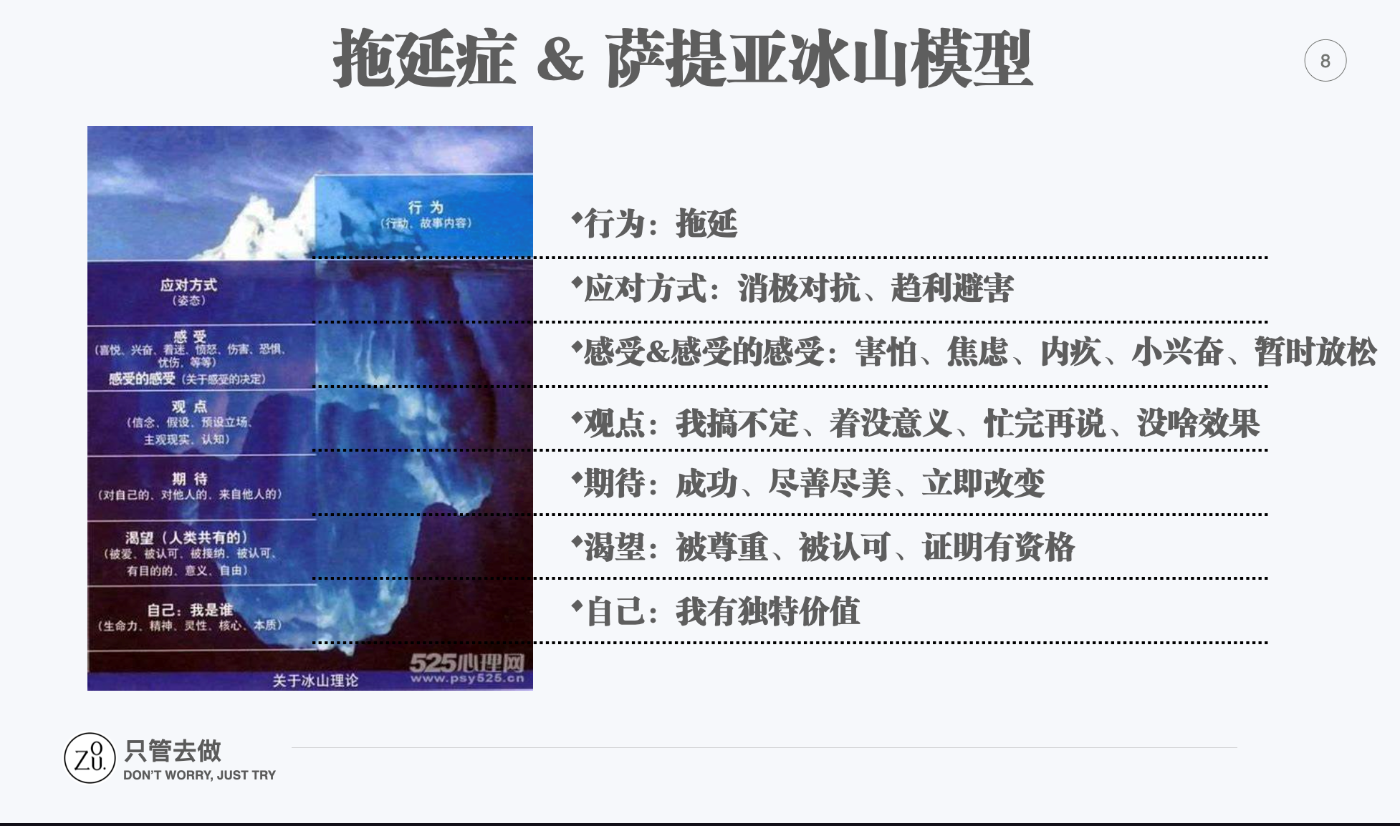
冰山模型 | 提示词 | 内容
行为 | 故事内容 ，与目标相反的行为 | 电脑提示关机后，自己忽视不管
应对方式 | 姿势，这样做潜在好处是什么 | 逃避，下一步要做事情
感受 | 喜悦、兴奋、着迷、愤怒、伤害、恐惧、忧伤、悲伤 | 忧伤/着迷

感受的感受 | 感受的决定 /与目标相反想法 | 疲劳不行，但是手机，电脑不结束我也不结束

观点 | 信念，假设，主观现实，思考，想法，价值观 与目标相反想 | 综艺，直播我不喜欢，一定看到结束在离开

期待 | 对自己，对别人，来自他人的期待 /抵制这样行为 | 看别人怎么做的，别人提供无数个，然后变成只刷刷刷忘记你看什么

渴望 | 人类共有的：被爱、被认可、被接纳、有目的的、意义、自由 | 早睡三个小时，早起三个小时。
 | 抵制这样行为
自我 | 我是谁：生命力、精神、灵性、核心、本质 | 真正克服不少你不看手机电脑 失去全世界，你调整行动：起床 睡觉 都需要意志力

